상품제안서
텀스 UV 살균 음파 전동칫솔 | 상품코드: F24207

 |  |  |  |  |  |  | 02-412-0044 | www.easy1.co.kr
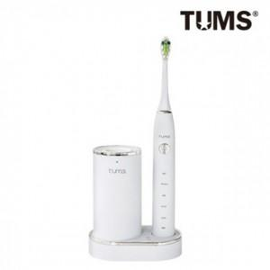

【상세/제작정보】 | 전동칫솔과 칫솔살균을 동시에

【인쇄/포장옵션】 | / 포장지포장

【공급단가】 | 수량 | 20~ | 50~ | 100~ | 300~ | 500~
*VAT별도 | 단가 | 64,800원 | 63,720원 | 62,100원 | 61,020원 | 59,400원

【상품 URL】 | http://www.easy1.co.kr/src/goods_detail.php?gdno=24207

